第二章
 |  |  |  |  | 模电和数电 | ⑴ | ⑶ | ① | ② | ⑸⑹⑺⑻⑼⑽
 |  |  |  |  |  | ⑵ | ⑷ | ③ | ④ | ⑤⑥⑦⑧⑨⑩
第二章：放大电路
 | 2.1基本放大电路
 |  | 三极管是具有放大功能的电子元件，但是必须给三极管提供电压，这样的电路称为放大电路
 |  | 也叫偏执放大电路，分为固定偏执放大电路和分压式偏执放大电路
 |  | 2.1.1固定偏执放大电路
 |  | 2.1.2分压式偏执放大电路
 |  | 2.1.3交流放大电路
 |  | 2.1.4放大电路的三种基本接法
 |  | 2.1.5朗读助记器的基本原理
 | 2.2负反馈放大电路
 |  | 2.2.1负反馈介绍
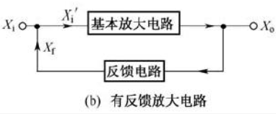

 |  |  | ⑴正反馈和负反馈
 |  |  |  | 反馈信号和输入信号叠加，得到的信号增强就叫正反馈，反之叫负反馈
 |  |  | ⑵开环放大倍数
 |  |  | ⑶闭环放大倍数
 |  | 2.2.2反馈电路的判断
 |  | 2.2.3负反馈放大电路
 |  |  | 为了让电路稳定的工作，可以给放大电路增加负反馈电路，
 |  | 2.2.4负反馈对放大电路的影响
 |  |  | 正反馈电路可以将放大电路变成振荡电路，负反馈电路能让电路变得更稳定。
 |  |  | ⑴对输入电阻的影响
 |  |  | ⑵对输出电阻的影响
 |  |  | ⑶对非线性失真的影响
 |  |  | ⑷对频率特性的影响
 |  | 2.2.5朗读助记器的原理和检修
 | 2.3功率放大器
 |  | 2.3.1功率放大器的三种状态
 |  | 2.3.2变压器耦合功率放大电路
 |  | 2.3.3OTL功率放大电路
 |  | 2.3.4OCL功率放大电路
 |  | 2.3.5朗读助记器的原理和检修
 | 2.4多级放大电路
 |  | 正常放大器的放大倍数有限，想要放大更多倍数，就得把多个放大器连接起来，根据不同的耦合方式：
 |  | 阻容耦合放大电路，直接耦合放大电路，变压器耦合放大电路
 |  | 2.4.1阻容耦合放大电路
 |  |  | 各放大器之间用电容连接起来的多级放大电路
 |  |  | 特点：
 |  |  |  | 由于电容的隔直流作用，各放大器之间的直流工作点互不影响
 |  |  |  | 但是由于电容对交流电有阻碍作用，会有损耗，为了弥补只能采用大电容
 |  | 2.4.2直接耦合放大电路
 |  |  | 直接用导线把放大器连在一起
 |  |  | 特点：
 |  |  |  | 直流工作点互相影响，设计的时候比较难，但是没有电容，没啥损耗
 |  | 2.4.3变压器耦合放大电路
 |  |  | 放大后输出给变压器，再给下一个放大单元
 |  |  | 特点：
 |  |  |  | 直流工作点互不影响，可以进行阻抗变换
 | 2.5场效应管放大电路
 |  | 三极管是电流控制型器件，场效应管是点压控制型器件，输入电压变化，输出电压也变化。
 |  | 由于结构不同，分为结型场效应管，绝缘栅型场效应管
 |  | 2.5.1结型场效应管
 |  |  | 和三极管一样
 |  | 2.5.2增强型绝缘栅型场效应管
 |  | 2.2.3耗尽型绝缘栅型场效应管

第三章
 |  |  |  |  |  |  | 模电和数电 | ⑴ | ⑶ | ① | ③ | ⑸⑹⑺⑻⑼⑽
 |  |  |  |  |  |  |  | ⑵ | ⑷ | ② | ④ | ⑤⑥⑦⑧⑨⑩
第三章：集成运算放大器
 | 3.1直流放大器
 |  | 集成电路主要由半导体材料构成，内部适合用二极管三极管等，不适合用电容电阻电感变压器
 |  | 因此集成放大器是采用直接耦合的，所以这种放大器交流直流都能放大
 |  | 缺点：
 |  |  | 静态工作点相互影响，能出现0点漂移
 |  | 3.1.1静态工作点问题
 |  | 3.1.2零点漂移问题
 | 3.2差动放大器
 |  | 3.2.1基本差动放大器
 |  |  | 为了解决直流放大器的零点漂移问题
 |  | 3.2.2实用的差动放大器
 |  |  | 进一步解决0点漂移问题
 |  | 3.2.3差动放大器的连接形式
 |  |  | ⑴双端输入双端输出
 |  |  | ⑵双端输入单端输出
 |  |  | ⑶单端输入双端输出
 |  |  | ⑷单端输入单端输出
 | 3.3集成运算放大器
 |  | 是一种应用广泛的集成放大器，放大倍数很大，可以通过外接元件构成加法器，减法器，所以称为运算放大器
 |  | 3.3.1集成运算放大器的基础知识
 |  |  | ⑴集成运算放大器的组成和图形符号
 |  |  |  | 内部是多级直接耦合的放大电路，有一个同相输入，一个反向输入，一个输出
 |  |  |  | 内部有一个输入级，一个中间级，一个输出级，偏置电路
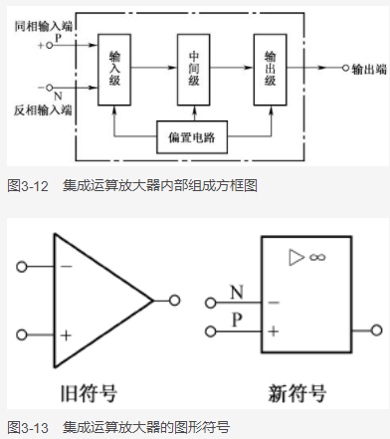
 |  |  |  | 简介：
 |  |  |  |  | ①输入级是有很强抑制0点漂移的差动放大电路
 |  |  |  |  | ②中间级是增益较高的共发射极的功率放大电路
 |  |  |  |  | ③输出级是负载能力强的功率放大电路
 |  |  |  |  | ④偏置电路是给各个放大电路提供工作点压
 |  |  | ⑵运算放大器的理想特性
 |  |  |  | 运算放大器的等效图：
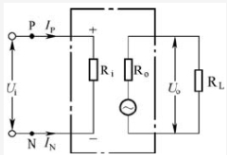

 |  |  |  |  | ①电压放大倍数超级大，只要有输入信号，输出信号就非常大
 |  |  |  |  | ②输入电阻Ri无穷大，无论输入信号多大，输入电流都是0
 |  |  |  |  | ③输出电阻R0无限小，输出电阻R0=0,输出端可带重负载
 |  |  |  |  | ④共模抑制比无限大
 |  |  |  | 集成运算放大器的工作状态有2种，线性状态和非线性状态，既闭环状态和开环状态
 |  | 3.3.2集成运算放大器的线性应用电路
 |  |  | 让运放负反馈就是线性状态
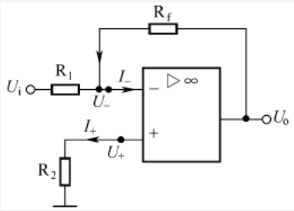

 |  |  | 因为输入电阻无限大，I=0，输入输出相当于短路，称为虚断，
 |  |  | 因为输入输出的电压相同，称为虚短，
 |  |  | 应用：
 |  |  |  | ⑴反向比例运算放大器
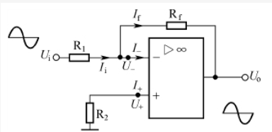
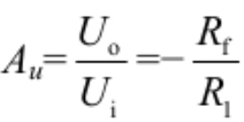

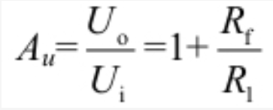
 |  |  |  |  | 把输入的电压变成反向的电压，Uo=（-Rf/R1）*Ui，放大倍数只与电阻有关
 |  |  |  | ⑵同相比例运算放大器
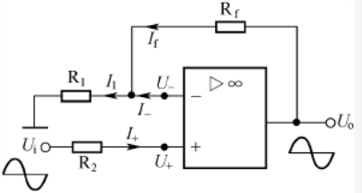

 |  |  |  |  | Uo=（1+Rf/R1）*Ui
 |  |  |  | ⑶电压电流转换器 |  | 看书没看懂，网上没人讲
 |  |  |  | ⑷电流电压转换器 |  | 看书没看懂，网上没人讲
 |  |  |  | ⑸加法器
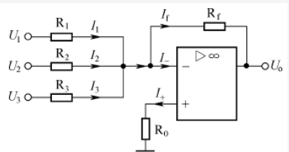

 |  |  |  |  | 这是反向加法器，推到公式
 |  |  |  | ⑹减法器
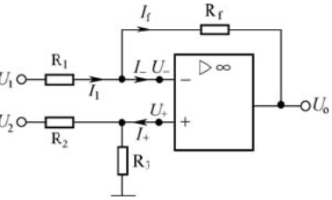

 |  | 3.3.3集成运算放大器的非线性应用电路
 |  |  | 当集成运算放大器处于开环或正反馈，它就会工作在非线性状态
 |  |  | ⑴电压比较器
 |  |  | ⑵方波信号发生器
 |  | 3.3.4集成运算放大器的保护电路
 |  |  | ⑴电源级性错接保护电路
 |  |  | ⑵输入保护电路
 |  |  | ⑶输出保护电路
 | 3.4小功率集成立体声功放器的原里和检修

第四章
 |  |  |  |  | 模电和数电 | ⑴ | ⑶ | ① | ③ | ⑸⑹⑺⑻⑼⑽
 |  |  |  |  |  | ⑵ | ⑷ | ② | ④ | ⑤⑥⑦⑧⑨⑩
第四章：谐振电路和滤波电路
 | 4.1谐振电路
 |  | 谐振电路是一种由电感和电容构成的电路，也叫LC谐振电路。谐振电路分为串联谐振电路和并联谐振电路。
 |  | 4.1.1串联谐振电路
 |  |  | ⑴电路构成 |  | ⑵频率公式
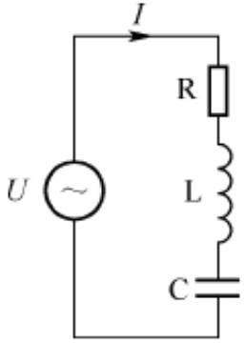

 |  | 4.1.2并联谐振电路
 |  |  | ⑴电路构成 |  | ⑵频率公式
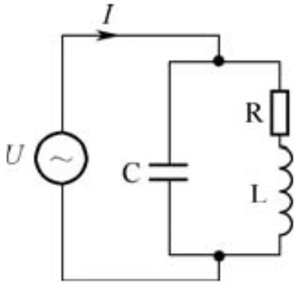

 | 4.2滤波电路
 |  | 分为有缘滤波器和无缘滤波器
 |  | 也分为低通滤波器，高通滤波器，带通滤波器，带阻滤波器
 |  | 4.2.1无缘滤波器
 |  |  | ⑴低通滤波器

 |  |  | ⑵高通滤波器
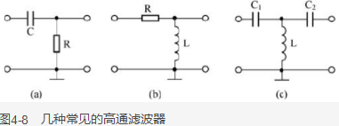

 |  |  | ⑶带通滤波器
 |  |  |  | 选取某一段频率范围的信号
 |  |  | ⑷带阻滤波器
 |  |  |  | 选取某一段频率范围以外的信号
 |  | 4.2.2有源滤波器
 |  |  | 由运算放大器和RC元件构成
 |  |  | ⑴一阶低通滤波器
 |  |  | ⑵一节高通滤波器
 |  |  | ⑶二阶带通滤波器
 |  |  | ⑷二阶带阻滤波器

第六章
 |  |  |  |  |  | 模电和数电 | ⑴ | ⑶ | ① | ③ | ⑸⑹⑺⑻⑼⑽
 |  |  |  |  |  |  | ⑵ | ⑷ | ② | ④ | ⑤⑥⑦⑧⑨⑩
第六章：调制与解调
 | 6.1无线电信号的发送和接手
 |  | 6.1.1无线电信号的发送
 |  |  | 电信号要以无线电波的方式传送出去，可将电信号发送到天线，天线将电信号专成无线电波发射出去。
 |  |  | 如果把声音发射出去，可以先用话筒把声音信号转成电信号，再把电信号通过天线发出去。
 |  |  | 但是广播电台没有采用这种方式，主要是因为声音信号的频率比较低。
 |  |  | 无线电波传送的规律表明：要将无线电信号有效的发射出去，要求无线电的频率和发射的天线长度有关系，
 |  |  | 频率越低天线的长度就越长。要是直接发声音信号，天线就得几千米长，不符合实际。
 |  |  | ⑴无线电信号的发送过程：
 |  |  |  | 为了解决天线太长的问题，人们采用了一个办法，把低频信号调制到高频信号上，把高频信号发出去，这样天线就可以很短了，
 |  |  |  | 话筒将声音转成音频信号，在将声音通过放大器放大，通过调制器调制到高频信号上，把高频信号通过天线发出去。
 |  |  | ⑵调制方式：
 |  |  |  | 常用的方法是调幅和调频
 |  |  |  | ①幅度调制
 |  |  |  |  | 将低频信号和高频载波信号通过数学方法处理，得到频不变幅变的高频信号，这个过程叫条幅调制。这种幅度随低频信号变化的高频信号称为条幅调制。
 |  |  |  | ②调频调制
 |  |  |  |  | 将低频信号与高频信号经数学方法变换，得到幅度不变频率改变的高频信号，这个过程叫调频调制。
 |  |  |  |  | 低频信号送到调制器，同时高频信号也送进去，在内部调制后输出幅度不变频率变化的高频信号，这叫调频调制。
 |  | 6.1.2无线电信号接收
 |  |  | 在无线电发送设备中，将低频信号调制到高频载波上，通过天线发射出去，当无线电波经过无线电接收设备把信号拿下来，经过处理取出低频信号。这过程叫解调。
 |  |  | ⑴无线电信号的接收处理过程：
 |  |  |  | 如上
 |  |  | ⑵解调方式：
 |  |  |  | 检波和鉴频，和上面的幅度调试和调频调制对应。
 | 6.2调幅调制和检波电路
 |  | 6.2.1调幅调制电路
 |  |  | ⑴功能
 |  |  |  | 把低频信号放到高频信号上，把调制信号发出去
 |  |  | ⑵电路分析
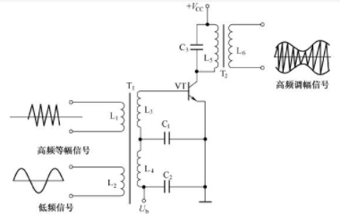

 |  | 6.2.2检波电路
 |  |  | ⑴功能
 |  |  |  | 用低频信号调制高频信号的频率，让其振幅保持不变
 | 6.3鉴频电路
 |  | 把调制信号解调出来
 |  | ⑴鉴频器
 |  | ⑵鉴频器的原理
 |  |  | ①相位鉴频器
 |  |  | ②不对称比例鉴频器

书签
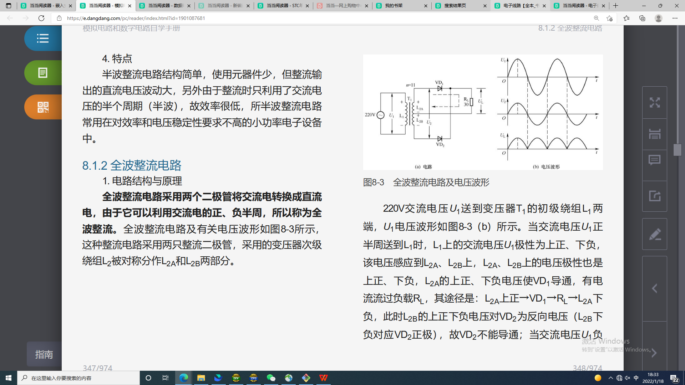
当当阅读器 - 模拟电路和数字电路自学手册 (dangdang.com) | https://e.dangdang.com/pc/reader/index.html?id=1901087681

